Exo 1
Prix de vente moyen | 420.00 €
Marge moyenne | 190.00 €
Coût cible | 230.00 €

Fonctions | Facilité d'utilisation | Performance | Désign
Importance relative du client | 15% | 60% | 25%

Composant | Plastique | Ecran | Interface logiciel | Batterie | Appareil photo | Stockage
Coût estimé | 10.00 € | 70.00 € | 25.00 € | 55.00 € | 80.00 € | 30.00 € | 270.00 €

Fonctions | Facilité d'utilisation | Performance | Désign
Importance relative du client | 34.50 € | 138.00 € | 57.50 €

 | Facilité d'utilisation | Performance | Désign
Plastique | 5% |  | 10%
Ecran | 35% | 0% | 50%
Interface logiciel | 40% | 15% | 10%
Batterie |  | 50%
Appareil photo | 20% | 15% | 30%
Stockage |  | 20%
 | 100% | 100% | 100%

 | Facilité d'utilisation | Performance | Désign | Total en % | Coût cible
Plastique | 0.75% | 0.00% | 2.50% | 3.25% | 7.48 €
Ecran | 5.25% | 0.00% | 12.50% | 17.75% | 40.82 €
Interface logiciel | 6.00% | 9.00% | 2.50% | 17.50% | 40.25 €
Batterie | 0.00% | 30.00% | 0.00% | 30.00% | 69.00 €
Appareil photo | 3.00% | 9.00% | 7.50% | 19.50% | 44.85 €
Stockage | 0.00% | 12.00% | 0.00% | 12.00% | 27.60 €
TOTAL | 15.00% | 60.00% | 25.00%

 | Coût estimé | % du coût estimé | % du coût cible | Indice
Plastique | 10.00 € | 3.70% | 3.25% | 0.88
Ecran | 70.00 € | 25.93% | 17.75% | 0.68
Il est indispensable de réduire le coût des écrans (indice néttement en dessous de 1 et coût cible largement inférieur au coput estimé). Il faudra aussi trouver des solutions pour diminuer le coût de l'appareil photo.
Interface logiciel | 25.00 € | 9.26% | 17.50% | 1.89
Batterie | 55.00 € | 20.37% | 30.00% | 1.47
Appareil photo | 80.00 € | 29.63% | 19.50% | 0.66
Stockage | 30.00 € | 11.11% | 12.00% | 1.08
 | 270.00 € | 100%

Exo 2
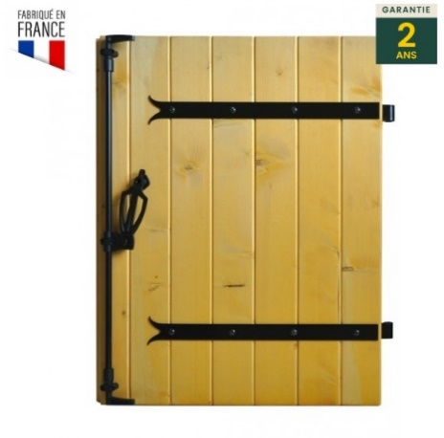
Prix de vente moyen | 220.00 €
Marge moyenne | 33.00 €
Frais incompréssibles | 20.00 €
Coût cible | 167.00 €

Fonctions | Protection | Entretien | Esthéique
Importance relative du client | 70% | 20% | 10%

Composant | Vantaux | Ferrures | Fermetures | Revêtement
Coût estimé | 105.00 € | 48.00 € | 12.00 € | 15.00 € | 180.00 €

Fonctions | Protection | Entretien | Esthétique
Importance relative du client | 116.90 € | 33.40 € | 16.70 €

 | Protection | Entretien | Esthétique
Vantaux | 80% | 10% | 40%
Ferrures | 20% | 20% | 30%
Fermetures | 0% | 20% | 30%
Revêtement |  | 50%
 | 100% | 100% | 100%

 | Protection | Entretien | Esthétique | Total en % | Coût cible
Vantaux | 56.00% | 2.00% | 4.00% | 62.00% | 103.54 €
Ferrures | 14.00% | 4.00% | 3.00% | 21.00% | 35.07 €
Fermetures | 0.00% | 4.00% | 3.00% | 7.00% | 11.69 €
Revêtement | 0.00% | 10.00% | 0.00% | 10.00% | 16.70 €
TOTAL | 70.00% | 20.00% | 10.00%

Le composant qui pose problème sont les ferrures
 | Coût estimé | % du coût estimé | % du coût cible | Indice
Vantaux | 105.00 € | 58.33% | 62.00% | 1.06
Ferrures | 48.00 € | 26.67% | 21.00% | 0.79
Fermetures | 12.00 € | 6.67% | 7.00% | 1.05
Revêtement | 15.00 € | 8.33% | 10.00% | 1.20
 | 180.00 € | 100%

Exo 4
Question 1
P. Vente | 150 €
Marge | 75 €
Autres couts | 15 €
Coût cible | 60 €

Question 2

Légerté | 7 | 22.58%
Solidité | 7 | 22.58%
Confort | 5 | 16.13%
Désign | 8 | 25.81%
Adaptabilité | 4 | 12.90%

Question 3

 | Légerté | Solidité | Confort | Désign | Adaptabilité | TOTAL | Coût cible
Cerclage | 15.81% | 9.03% | 1.61% | 15.48% | 2.58% | 44.52% | 26.71 €
Branches | 3.39% | 9.03% | 9.68% | 7.74% | 4.52% | 34.35% | 20.61 €
Vis | 0.00% | 2.26% | 0.00% | 0.00% | 0.00% | 2.26% | 1.35 €
Ailettes | 1.13% | 0.00% | 3.23% | 0.00% | 2.58% | 6.94% | 4.16 €
Pont entre cerclage | 2.26% | 2.26% | 1.61% | 2.58% | 3.23% | 11.94% | 7.16 €
 | 22.58% | 22.58% | 16.13% | 25.81% | 12.90% | 100.00% | 60.00 €

 | Coût estimé | % du coût estimé | % du coût cible | Indice
Cerclage | 34.00 € | 50% | 44.52% | 0.89
Branches | 13.60 € | 20% | 34.35% | 1.72
Il va falloir apporter une attention particulière au cerclage et aux aillettes. Pour les vis même si le coût est moins important il est aussi nécessaire de trouver une solution moins couteuse.
Vis | 3.40 € | 5% | 2.26% | 0.45
Ailettes | 10.20 € | 15% | 6.94% | 0.46
Pont entre cerclage | 6.80 € | 10% | 11.94% | 1.19
 | 68.00 €

